Blad1
HENGELCLUB “ Match en Feeder Team Roeselare “
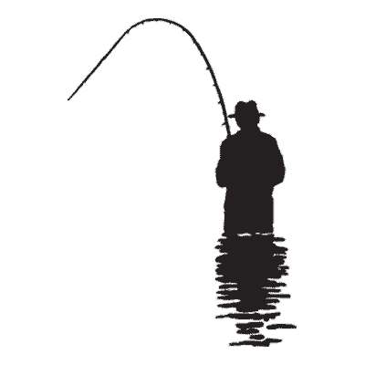

 | Memorial 2022

 | 2021-10-17
 | Bloso Memorial
Naam | gewicht | klassement
Liebrandt Giovanni | 7,750 | 1
Slosse Sandrino | 6,930 | 2
Haemelinck Didier | 6,240 | 3
Devoogt Willy | 5,030 | 4
Hemeryck Paul | 4,260 | 5
Swaenepoel Johny | 3,340 | 6
Dufromont René | 3,250 | 7
Formesyn Luc | 2,400 | 8
Devos André | 2,260 | 9
Bouttelesier Bjorn | 1,940 | 10
Persijn Lander | 1,880 | 11
Delaere Geert | 1,760 | 12
Vanlerberghe Patrick | 1,760 | 13
Muylle Fernand | 1,160 | 14
Vandenbussche Jan | 950 | 15
Jonckheere Georges | 0 | 16

